Vue.js devtools
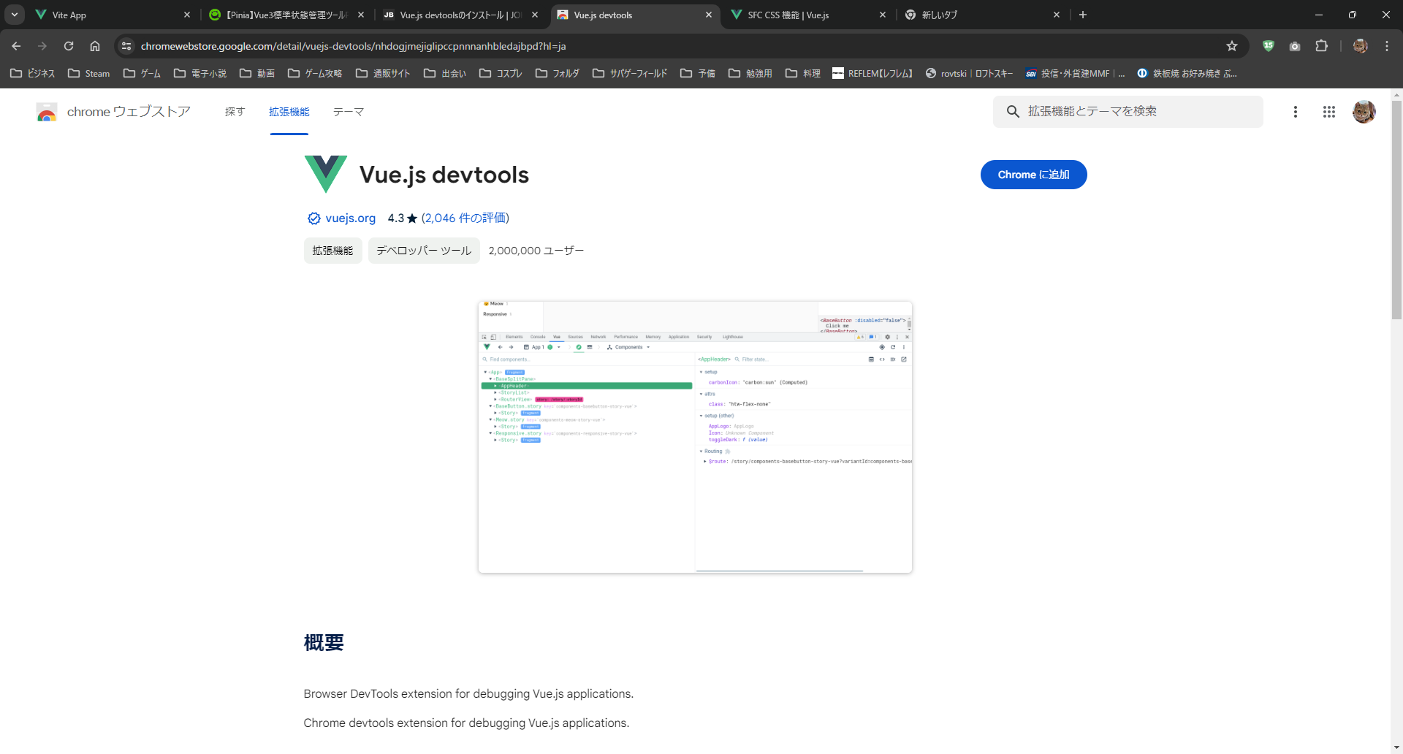
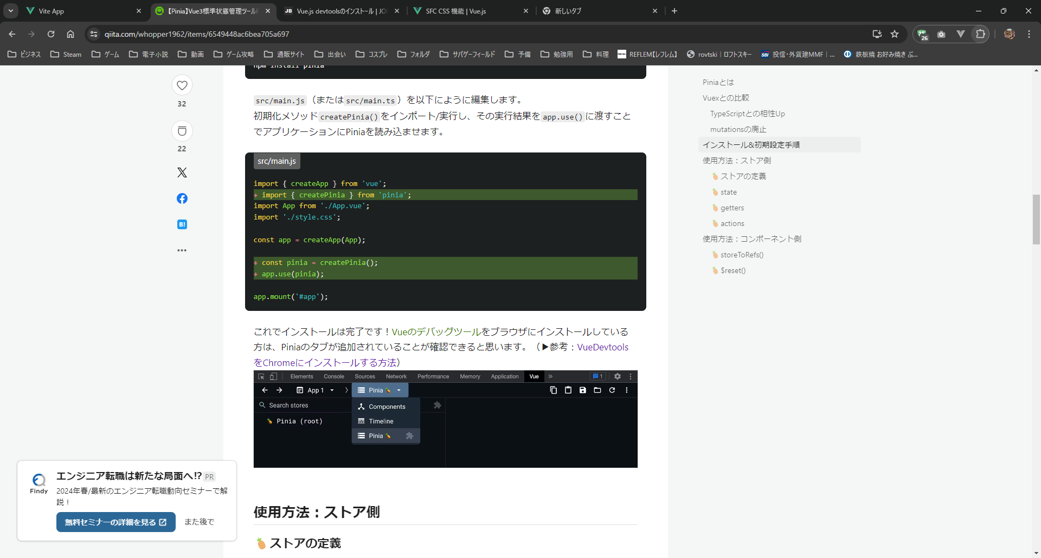
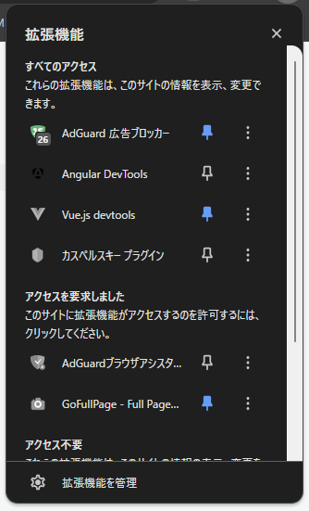
url
https://chromewebstore.google.com/detail/vuejs-devtools/nhdogjmejiglipccpnnnanhbledajbpd?hl=ja

RouterView
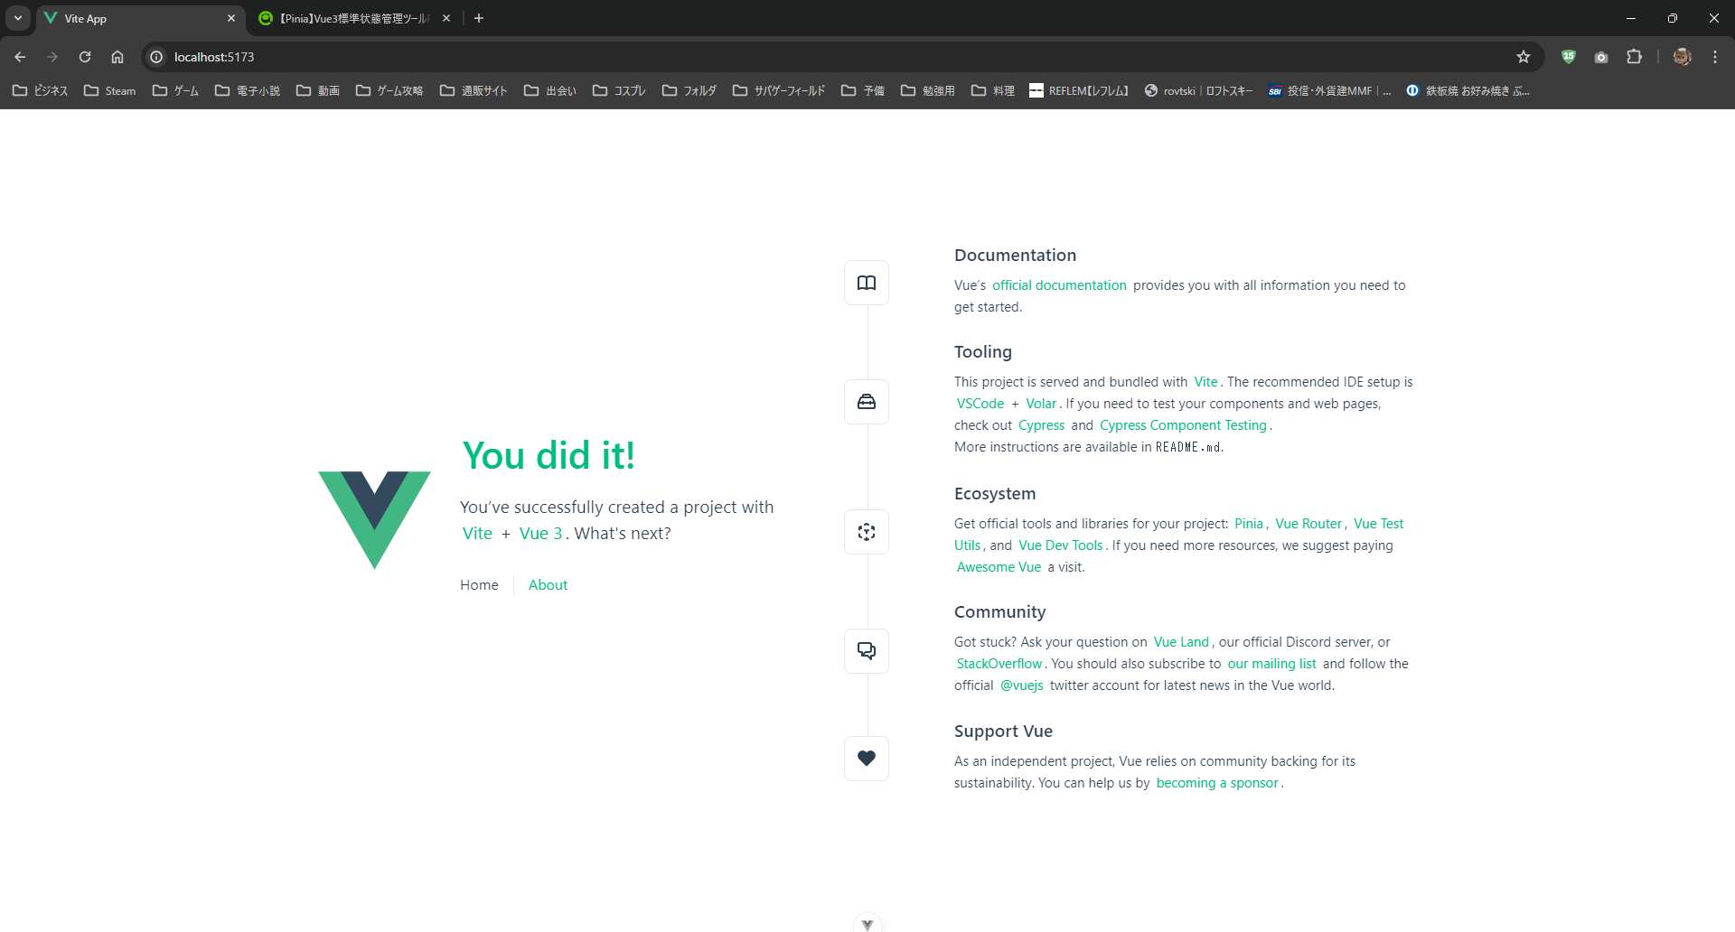

<RouterView />

<RouterLink>で<RouterView />の内容を切り替え

<RouterLink to="/">Home</RouterLink>

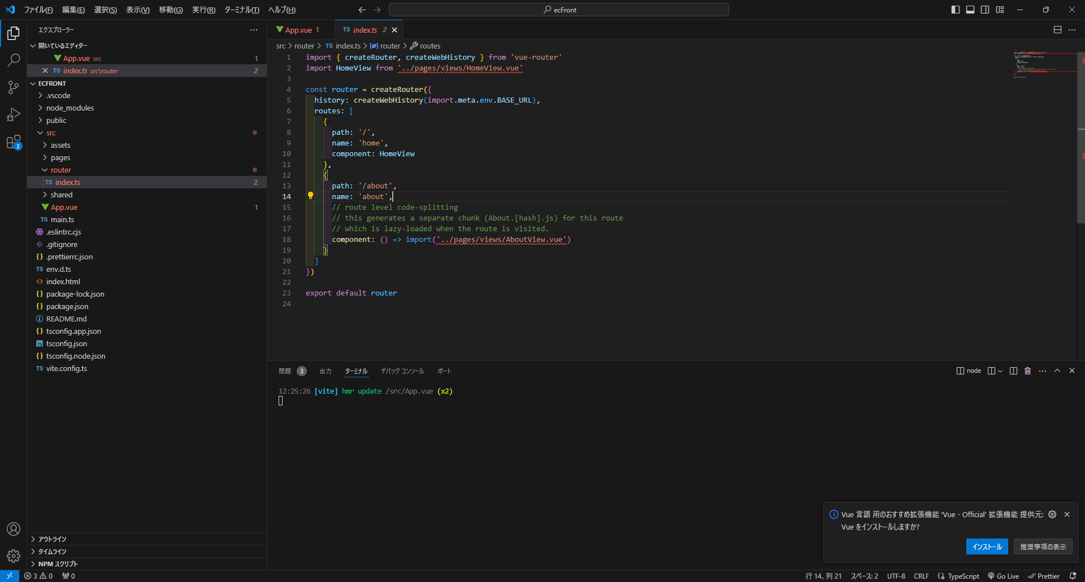

切り替え内容は、routersを参照

